INTRO HIPERVÍNCULOS
INTRODUCCIÓN

¿Que es un hipervínculo en MS Excel? La respuesta técnica sería "Un hipervínculo es un elemento dentro de un documento electrónico que hace referencia a otro documento o a un punto específico dentro del mismo documento. Los hipervínculos en Excel nos permiten crear enlaces entre las hojas de un libro o enlaces a otros libros de Excel u otros documentos." Esta es la clase de definición que no nos ayuda mucho, ¿verdad? Pues entonces, vamos a ver en la práctica de que se trata un hipervínculo, y como esto te puede ayudar a organizar mejor tus libros, y transitar entre hojas de manera más rápida.
Vamos a trabajar básicamente con la orilla "insertar" > opción "Vínculos", que nos trae todas las opciones de hipervínculos que Excel trabaja.
1er
2do

Después del clic, se abre la siguiente ventana

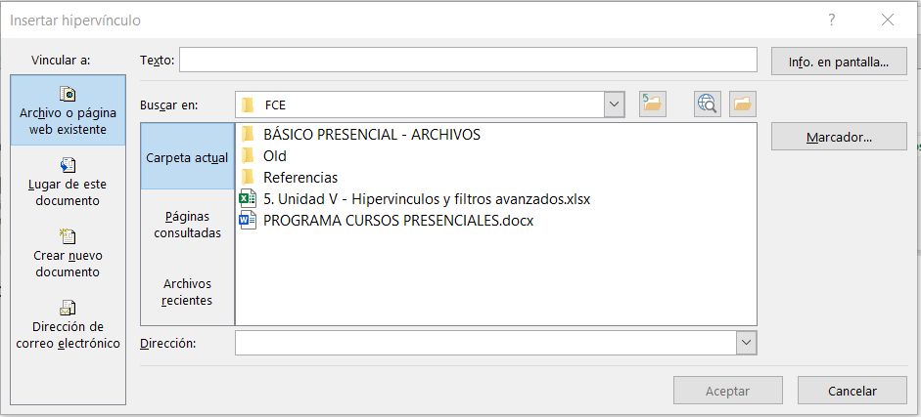

Vamos empezar este curso, segregando los hipervínculos en dos grupos principales: externos y internos. En seguida, vamos a demonstrar que es posible determinar hipervínculos a objetos, creando así hojas de trabajo más profesionales con la creación de botones de desplazamiento. Por fin, vamos aprender también acerca de los filtros avanzados, que nos brinda posibilidades diversas para extraer informaciones de bases de dados de acuerdo con múltiples necesidades de filtros. ¡Espero que disfruten!

HIPERVINCUNLOS EXTERNOS
 | HIPERVÍNCULOS EXTERNOS

 | Los hipervínculos externos son útiles para llevar el usuario a acceder informaciones afuera del libro del MS Excel que está actualmente manejando. El hipervínculo más común es para llevarnos a una web Page. La manera más simple de crearlo es apenas digitar una dirección de alguna página web en una celda, y presionar enter (pruébalo). Copiar y pegar la dirección de una página web también funciona.

 | Ejemplos:
 | www.fce.com.py | digitado
 | www.mspbs.gov.py | digitado
 | https://www.google.com.py/ | copiado y pegado

 | Se nota que, al hacer clic en un hipervínculo, este cambia su color. Los colores padrones son azul (para hipervínculos no clicados) y morado (para hipervínculos ya clicados). Los hipervínculos por estándar, son subrayados, pero todo esto se puede cambiar en las formataciones comunes, o en "estilos de celdas" (orilla "Inicio" > "Celdas" > "Estilos de celdas" y busquen estilos de hipervínculos sugeridos). Dejar así la dirección de una página web puede dejar tu trabajo feo y/o desordenado (hay páginas cuya dirección es enorme - ej.: https://www.intechopen.com/books/theorizing-stem-education-in-the-21st-century/a-theoretical-framework-for-implementing-stem-education). Todos los hipervínculos pueden ser tratados a través de la opción "Insertar" > "Vínculo", seguido de 3 pasos simples en la ventanilla que se abre. Veamos como hacerlo a través de un ejemplo práctico.

 | Ejemplo: vamos a tratar el hipervínculo de la página web de FCE.
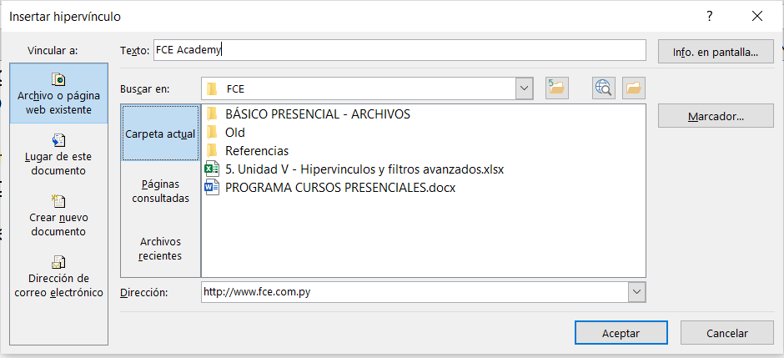
1
2
3

 | El primer paso es escribir la dirección le da página WEB a la cuál quiere crear un hipervínculo, en el campo "Dirección". El paso siguiente es escribir el texto que va a figurar en la celda, al envés de la dirección de la página WEB (nota: van a ver que Excel automáticamente llena este campo con la dirección de la pagina WEB; basta borrar y escribir el texto que quieran). Por fin, en el botón "Info. en pantalla", van a escribir el texto que va a aparecer en la pequeña cajita de diálogo que aparece cuando se pone el cursor del mouse sobre el hipervínculo antes de clicarlo.

 | (continuación del Ejemplo):

 | FCE Academy

 | MINI QUIZ
 | En la celda "C52", Crear hipervínculo para la página "http://www.abc.com.py" con el texto "ABC Color" y la info en pantalla "Información de todo el Paraguay"

 | Por este mismo camino ejemplificado, se puede crear un hipervínculo para carpetas de tu computadora; abrir algún documento directamente desde tu Excel (sin abrir las carpetas por el Explorador de Archivos durante una presentación por ejemplo). Veamos como crearlos con los ejemplos prácticos siguientes:

 | Ejemplos:

 | Carpeta |  | hipervínculo para carpeta |  | hipervínculo para documento
 | C:\Users\Gabriel\Downloads |  | Downloads |  | Política educativa
 | C:\Users\Gabriel\Documents\GABRIEL\M&A Case Study_IB.pdf

 | Importante que sepan que hay una función en Excel para hipervínculos. Se trata de la función "HIPERVÍNCULO", que particularmente no es muy utilizada, pero puede agilizar el trabajo en algunos casos. La función tiene 2 argumentos: el camino y la descripción (la descripción no es obligatoria). Veamos como funciona esta función con un ejemplo práctico.

 | Ejemplo:

 | Carpeta/Documento/Web Page |  | Descripción | hipervínculo
 | C:\Users\Gabriel\Downloads |  | Downloads | Downloads
 | C:\Users\Gabriel\Desktop |  | Área de Trabajo | Área de Trabajo
OJO: | http:\\www.fce.com.py |  | FCE | FCE
OJO: | https:\\www.mspbs.gov.py |  | Ministerio de Salud | Ministerio de Salud
OJO: | C:\Users\Gabriel\Downloads\Hablemos-de-politica-educativa-en-America-Latina-y-el-Caribe-2-De-la-educacion-a-distancia-a-la-hibrida-4-elementos-clave-para-hacerla-realidad (1).pdf |  | Doc. BID | Doc. BID

 | Noten que para casos de páginas web, la dirección tiene que contener el "http://" o "https:\\" de la dirección para que funcione. Para los documentos, es necesario que vengan precedidos del camino de la carpeta, Y TAMBIÉN que tengan la terminación del tipo de documento (".PDF" ; ".XLSX"; ".DOCX"; etc. - ojo para el punto "." de la terminación del documento). Sin estos detalles, la función va a entender que se trata de un archivo guardado en la misma carpeta del libro, y no va encontrarlo, resultando en un mensaje de error.
 | Otros tipos de hipervínculos externos

 | Hasta ahora vimos los vínculos externos más comunes de se utilizar, pero hay otros dos tipos, que se usan muy poco pues no tienen tanta utilización práctica, denominados "Crear nuevo documento" y "Dirección de correo electrónico" que accedemos clicando en los botones al lado izquierdo de la ventanilla de vínculos.

 | Crear nuevo documento
 | El hipervínculo "Crear nuevo documento" sirve para crear un documento de determinado tipo al clic del hipervínculo. Sirve para agilizar tareas de crear un nuevo documento de cualquier tipo del Microsoft Office (o sea, documentos del Word (.docx), Excel (.xlsx), PowerPoint (.ppt)) o bloque de notas (.txt). Lo creamos de la siguiente manera: después de clicar en "Crear nuevo documento" en la ventanilla de vínculos, tenemos campos "Texto" e "Info. en pantalla" que hacen lo mismo que ya vimos en los ejemplos anteriores.

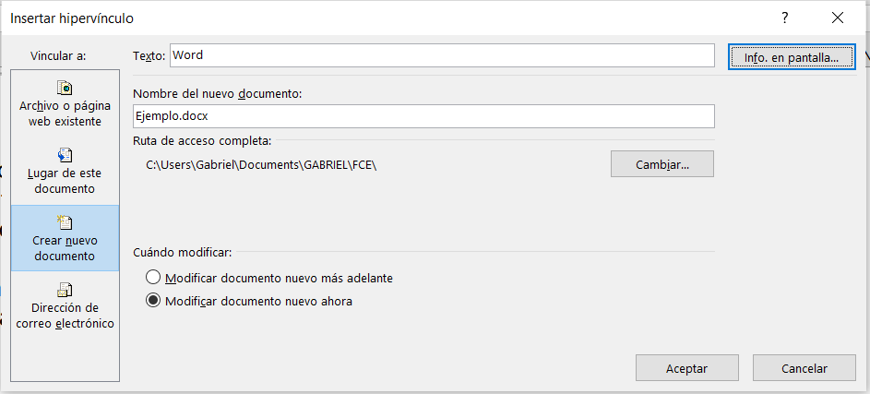
1er paso

 | En el campo "Nombre del nuevo documento" tenéis que escribir el nombre del documento a ser creado CON LA TERMINACIÓN DEL TIPO DE DOCUMENTO. En la ilustración, crearemos un documento de Word denominado "Ejemplo.docx". Por estándar, la carpeta que el documento será creado es la misma carpeta que el libro de Excel está guardado. Esta carpeta se puede modificar en el botón "Cambiar" donde se puede seleccionar otra carpeta.
 | Por fin, el campo "Cuándo modificar", el usuario selecciona la opción de modificar "ahora" o "más adelante". Lo que cambia en estas opciones es que al seleccionar "ahora" el nuevo documento se abre al clicar "Aceptar"; la opción "más adelante" el documento se abre al clic del hipervínculo creado.
 | Word

 | ¡Listo! Creaste un nuevo documento, y un hipervínculo creado para este nuevo documento.

 | Dirección de correo electrónico

 | El hipervínculo "Dirección de correo electrónico" sirve para enviar e-mails a una dirección determinada. Es necesario que tu computadora tenga alguna herramienta de correo (sea el Outlook del Office, o la herramienta de correo del Windows). Lo creamos de la siguiente manera: después de clicar en "Dirección de correo electrónico" en la ventanilla de vínculos, tenemos campos "Texto" e "Info. en pantalla" que hacen lo mismo que ya vimos en los ejemplos anteriores. Los demás campos son auto explicativos: la dirección de correo electrónico a lo cual vas a contactar; y el asunto del correo. (obs.: el "mailto:" es automático, no hace falta escribir).
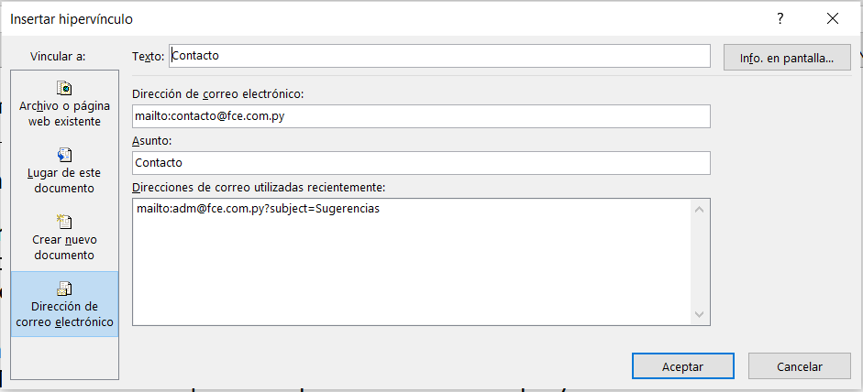

 | El campo "Direcciones de correo utilizadas recientemente" es una memoria de hipervínculos de mail creados. Al clicar "Aceptar", el hipervínculo es creado. Al clicar en el hipervínculo, se abre la herramienta de mail estándar de tu computadora (Outlook, etc.), con los campos de dirección y asunto ya llenados conforme el hipervínculo creado.

 | Contacto

HIPERVÍNCULOS INTERNOS
HIPERVÍNCULOS INTERNOS

Los hipervínculos internos son muy útiles para llevar el usuario a acceder informaciones de manera rápida dentro del libro del MS Excel que está actualmente manejando. Es muy común su utilización en Libros de Excel que poseen muchas hojas, tales cuales demonstraciones financieras detalladas, estadísticas gubernamentales, etc. Todos los hipervínculos pueden ser tratados a través de la opción "Insertar" > "Vínculo" y en la ventanilla que se abre clicar en en "Lugar de este documento" en la ventanilla de vínculos. En el campo "Selecciona un lugar en este documento" vas a elegir para cual hoja el hipervínculo te va a llevar. En el campo "Escriba la referencia de celda" vas a escribir para cual celda de la hoja seleccionada te va a llevar. Los campos "Texto" e "Info. en pantalla" que hacen lo mismo que ya vimos en los ejemplos de Hipervínculos Externos. Veamos como hacerlo a través de un ejemplo práctico.
Ejemplo

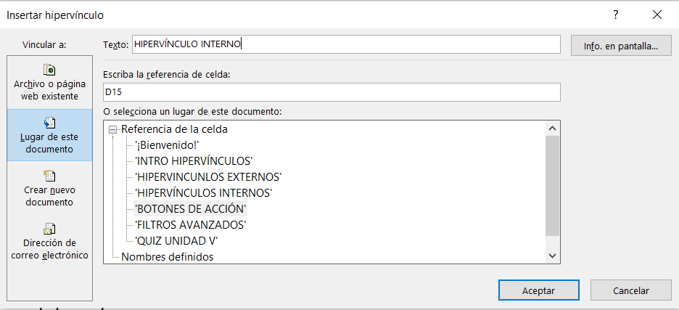
1er paso
2do paso

HIPERVÍNCULO INTERNO

Se nota que, al hacer clic en un hipervínculo, este cambia su color. Los colores padrones son azul (para hipervínculos no clicados) y morado (para hipervínculos ya clicados). Los hipervínculos por estándar, son subrayados, pero todo esto se puede cambiar en las formataciones comunes, o en "estilos de celdas" (orilla "Inicio" > "Celdas" > "Estilos de celdas" y busquen estilos de hipervínculos sugeridos).

MINI QUIZ
En la celda "C35", Crear hipervínculo para la hoja "HIPERVÍNCULOS EXTERNOS" celda "A8"

BOTONES DE ACCIÓN
BOTONES DE ACCIÓN

Ahora que ya vimos como crear hipervínculos internos y externos, vamos a ver como se hace para crear hipervínculos en ilustraciones, creando de esta manera "botones de acción" que dejan tu trabajo con un aspecto mucho más profesional y fácil de manejar. Antes, tenemos que ver cómo insertar una ilustración. El camino es "Insertar" > "Ilustraciones" donde hay algunas opciones a elegir. Para fines de aprendizaje, vamos usar "Formas" , pero se podría usar cualquiera de las opciones para crear hipervínculos. (nota: en libros con aspecto profesional, no se usa mucho más que "Formas" o "íconos" - este ultimo es una novedad en las versiones de Excel más recién).

Vamos a usar las formas de flechas para crear hipervínculos que nos permitan movernos para la hoja hacia la izquierda o derecha.

Después de seleccionar la flecha, seguimos el camino en la barra de menú "Insertar" > "Vínculo" y la ventanilla de vínculo se abre. Vamos a crear para la flecha que apunta hacia la derecha un hipervínculo para la hoja "FILTROS AVANZADOS"; y para la flecha que apunta hacia la izquierda, vamos crear un hipervínculo para la hoja "HIPERVÍNCULOS INTERNOS".
Nota: Noten que se puede crear cualquier tipo de vínculo (externo o interno) para una ilustración. Lo único que cambia para todos los hipervínculos que aprendimos es que no hay como alterar el campo "Texto", una vez que la propia ilustración cumple este rol.

MINI QUIZ
Crear un hipervínculo para la hoja "¡Bienvenido!", celda "B8" en el cuadro de texto abajo:
Retornar al inicio

MINI QUIZ
Crear un hipervínculo para la pagina web de FCE (www.fce.com.py) en el cuadro de texto abajo:
Visite nuestra página

FILTROS AVANZADOS
FILTROS AVANZADOS

La herramienta "Filtro Avanzado" es muy útil para manejar bases de datos largas. Con esta herramienta, el usuario puede extraer datos que atiendan múltiples criterios. El camino para acceder la herramienta en la barra de menú es "Datos" > "Ordenar y filtrar" > "Avanzadas". Vamos aprender como funciona con un ejemplo práctico.
Ejemplo práctico: veamos como extraer las informaciones de todos los nombres "Marco" que ganaron comisiones entre 200 mil y 450 mil, entre los años 1996 y 1998, de la base de datos abajo. Para tanto, se hace necesario crear una "tabla de filtros" (un rango), para que la herramienta entienda lo que se esta filtrando. Esta "tabla" debe contener en la primera fila los mismos títulos de campos de la base de datos(mismo que sean repetidos).

Base de datos (ejemplo práctico) |  |  |  |  | Campos de filtros

Nombre | Apellido | Comisión | Mes | Año | Nombre | Apellido | Comisión | Comisión | Año | Año
Marco | Baca | 208,241 | abr | 1997 | Marco |  | >=200000 | <=450000 | >=1996 | <=1998
Marco | Chachaty | 355,172 | nov | 1998
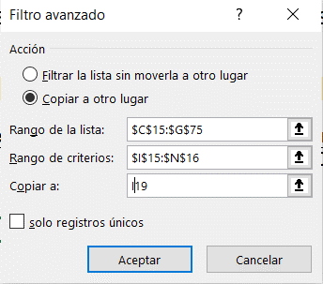
Marco | DasSarma | 323,856 | may | 1995
Marco | Dulin | 750,437 | jul | 1996
Marco | Highland | 362,625 | sep | 1997
Marco | Iisaku | 767,450 | jul | 1997
Marco | Luby | 1,146,086 | may | 1996
Marco | Thebaut | 419,931 | dic | 1998
Aamer | Fraisse | 184,077 | ago | 1996
Aamer | Garrabrants | 929,363 | sep | 1996
Aamer | Glowinski | 459,391 | oct | 1997
Aamer | Jayawardene | 295,390 | oct | 1996
Aamod | Erdmenger | 759,663 | abr | 1998
Aamod | Radwan | 392,585 | ene | 1997
Abdelaziz | Bisiani | 170,663 | sep | 1996 | Al seleccionar filtro avanzado, esta ventanilla se abre.
Abdelaziz | Candan | 353,058 | abr | 1999 | En el campo "Rango de lista" definimos el rango donde está nuestra base de datos (C15:G75). Importante incluir los títulos de os campos en el rango. En el campo "Rango de criterios", seleccionamos el rango de la "tabla auxiliar" donde ponemos los criterios de filtro. Hay dos opciones para los resultados del filtro. "Copiar a otro lugar" hace una copia de las filas resultantes del filtro el una celda de cualquier hoja del libro de trabajo. "Filtrar la lista sin moverla a otro lugar" oculta las filas que no atienden los criterios definidos (igual que el filtro "tradicional").
Abdelaziz | Waterhouse | 1,246,813 | nov | 1996
Abdelghani | Fraisse | 679,726 | may | 1999
Abdelkader | Lanzelotte | 1,574,548 | may | 1998
Abdelwaheb | Gluchowski | 369,727 | sep | 1996
Abdelwaheb | Holburn | 990,743 | sep | 1999
Abdelwaheb | Klassen | 702,716 | jul | 1997
Abdelwaheb | Nitsch | 715,183 | feb | 1996
Abdelwaheb | Riesenhuber | 555,381 | feb | 1996
Abdelwaheb | Scharstein | 896,330 | oct | 1996
Abdelwaheb | Vakili | 181,599 | oct | 1995
Abdulah | Akazan | 278,658 | sep | 1997
Abdulah | Engberts | 220,041 | feb | 1997
Abdulah | Haldar | 510,924 | mar | 1999
Abdulah | Thibadeau | 260,251 | dic | 1996
Abdulla | Beutelspacher | 577,635 | jun | 1995
Abdulla | Encarnacion | 1,182,805 | jul | 1999
Abdulla | Fontan | 364,289 | may | 1995
Abdulla | Gerlach | 1,336,867 | jun | 1999
Abdulla | Heusch | 509,798 | ago | 1995
Abdulla | Heydon | 969,009 | mar | 1995
Abdulla | Simkin | 681,246 | may | 1998
Achilleas | Birke | 512,187 | feb | 1996
Achilleas | Conde | 495,766 | ago | 1998
Achilleas | Picaronny | 1,014,514 | may | 1999
Achilleas | Syrotiuk | 353,516 | abr | 1996
Achilleas | Vendrig | 1,019,847 | feb | 1998
Achilleas | Yavatkar | 331,155 | oct | 1999
Adam | Cappelli | 491,563 | nov | 1999
Adam | Hofting | 534,780 | ene | 1999
Adam | Roccetti | 280,305 | ene | 1995
Adamantios | Goodrum | 221,159 | may | 1996
Adamantios | Lovengreen | 851,384 | nov | 1999
Adamantios | Portugali | 595,762 | ene | 1996
Adas | Hertweck | 953,772 | dic | 1997
Adas | Nastansky | 712,817 | ene | 1996
Adas | Quittner | 906,864 | mar | 1996
Adas | Rassart | 643,373 | mar | 1997
Adel | Brobst | 314,980 | jun | 1995
Adel | Eppinger | 272,254 | jun | 1995
Adel | Matteis | 192,203 | oct | 1999
Adel | Nanard | 116,891 | jun | 1996
Adel | Perfilyeva | 871,956 | jul | 1995
Adel | Ratnaker | 270,021 | jul | 1997
Adel | Reeker | 185,048 | nov | 1999

Mini Quiz
Usando la mismas informaciones del ejemplo práctico anterior, extraer de todos los nombres "Adel" y "Abdulla" que ganaron comisiones mayores que 300 mil y menores que 600 mil, en el año 1995. Los resultados deben ser copiados en la celda "C82" de esta hoja de trabajo.

